Indíce
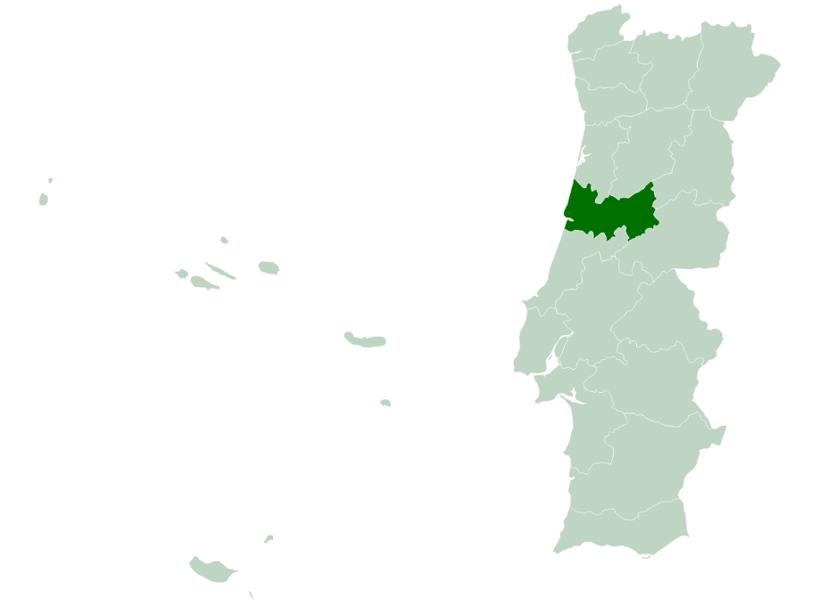
 | Indíce
 | I - Pobreza e Exclusão NUTS II
 | II - Pirâmide Etária
 | III - Território e População
 | IV - Mercado de Trabalho
 | V - Rendimento e Poder de Compra
 | VI -Educação
 | VII -Sáude
 | VIII - Habitação (Censos)
 | VIII - Habitação
 | IX -Proteção Social
 | X - Participação Eleitoral

NOTA: Os dados contidos nesta ficha-síntese foram recolhidos das respetivas fontes oficiais entre Março e Abril de 2022. As fontes utilizadas foram: o Instituto Nacional de Estatística (INE); Pordata; Instituto da Segurança Social (ISS); Instituto de Emprego e Formação Profissional (IEFP).

II - Pirâmide Etária
 | INDÍCE |  | Território e População

Pirâmide Etária - Coimbra (2011/2020)
Pirâmide Etária - Portugal (2011/2020)

 | Fonte: INE, Estimativas anuais da população residente
-1 | Nota: Cálculos próprios para valor distrital
 |  | Portugal | H - 2011 | M - 2011 | H - 2020 | M - 2020 | Coimbra | H - 2011 | M - 2011 | H - 2020 | M - 2020
 |  | 0 - 4 anos | 250,223 | 239,726 | 222,839 | 213,195 | 0 - 4 anos | 8,596 | 8,128 | 7,603 | 7,321
 |  | 5 - 9 anos | 268,433 | 255,094 | 227,582 | 217,124 | 5 - 9 anos | 9,353 | 8,870 | 8,097 | 7,588
 |  | 10 - 14 anos | 286,008 | 273,416 | 255,492 | 246,396 | 10 - 14 anos | 10,405 | 9,940 | 8,883 | 8,367
 |  | 15 - 19 anos | 285,437 | 273,453 | 273,988 | 262,453 | 15 - 19 anos | 10,533 | 10,070 | 9,606 | 9,141
 |  | 20 - 24 anos | 292,447 | 288,074 | 285,592 | 278,201 | 20 - 24 anos | 10,767 | 10,503 | 10,544 | 10,350
 |  | 25 - 29 anos | 316,114 | 321,381 | 273,621 | 273,972 | 25 - 29 anos | 12,013 | 12,363 | 10,237 | 9,572
 |  | 30 - 34 anos | 365,735 | 383,396 | 279,181 | 287,071 | 30 - 34 anos | 13,888 | 14,838 | 10,223 | 10,075
 |  | 35 - 39 anos | 404,797 | 426,522 | 313,432 | 336,793 | 35 - 39 anos | 15,444 | 16,424 | 11,982 | 12,761
 |  | 40 - 44 anos | 380,465 | 399,264 | 364,276 | 400,397 | 40 - 44 anos | 15,077 | 15,761 | 14,186 | 15,457
 |  | 45 - 49 anos | 376,018 | 402,348 | 379,850 | 422,968 | 45 - 49 anos | 15,160 | 16,408 | 14,550 | 16,152
 |  | 50 - 54 anos | 354,921 | 381,485 | 351,450 | 393,571 | 50 - 54 anos | 14,778 | 15,802 | 14,075 | 15,651
 |  | 55 - 59 anos | 321,094 | 354,952 | 346,405 | 396,324 | 55 - 59 anos | 13,452 | 14,847 | 14,269 | 16,313
 |  | 60 - 64 anos | 297,981 | 335,968 | 318,873 | 367,558 | 60 - 64 anos | 12,773 | 14,604 | 13,488 | 15,290
 |  | 65 - 69 anos | 248,090 | 300,662 | 286,488 | 341,353 | 65 - 69 anos | 10,957 | 13,385 | 12,180 | 14,367
 |  | 70 - 74 anos | 212,125 | 271,125 | 247,693 | 308,579 | 70 - 74 anos | 9,986 | 13,199 | 10,846 | 13,617
 |  | 75 - 79 anos | 179,950 | 255,071 | 186,568 | 257,377 | 75 - 79 anos | 8,837 | 12,366 | 8,440 | 11,775
 |  | 80 - 84 anos | 115,077 | 188,327 | 136,439 | 211,629 | 80 - 84 anos | 5,582 | 9,467 | 6,484 | 10,440
 |  | 85 e mais anos | 75,522 | 161,697 | 108,980 | 224,542 | 85 e mais anos | 3,877 | 8,499 | 5,515 | 11,302

